Feuil1
 |  |  | DFTA211

REF | VALEUR | UNITE | OBS1 | OBS2
R1 | 150 | Ω | 1/4W
R2 | 470 | Ω | 1/4W
R3 | 12 | KΩ | 1/4W
R4 | 27 | KΩ | 1/4W
C1 | 100 | nF
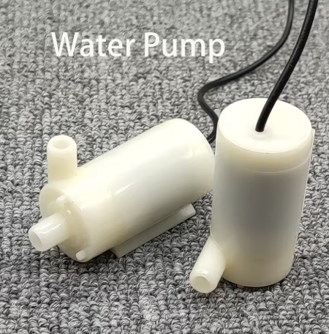
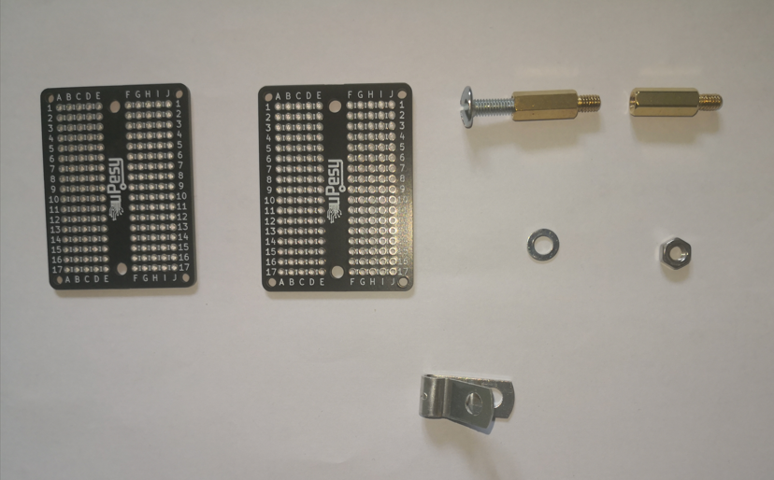
C2 | 150 | nF
U1 |  |  | ATtiny85
U2.1 |  |  | Optocoupleur ASSR311
LED1 |  |  | Simple LED bleue (ou autre)
D1 |  |  | 1N4148
KEY1 |  |  | Simple BP NO
BUZZER1 |  |  | Buzzer 5V
M1 |  |  | Mini pompe submersible sans balais
 |  |  | Bloc convertisseur 220V AC / 5V DC 3A
 |  |  | Tiges alu 1 mètre 5 mm
 |  |  | 4 Entretoises 15mm/ diamètre 4mm + vis écrous et rondelles
 |  |  | Barrel jack
 |  |  | 2 plaquesttes pastillées

